Hoja1
ID | Nombre | Pasos | Resultado esperado | Evidencias | ID Bug Reportado | Retest para validar solución de Bugs
CP-001 | Creación de un Artista | Dar clic en el icono de la aplicación, dar clic en inicio de sesión, ingresar usuario y contraseña válidos, clic en botón ingresar, clic en icono de hamburguesa, clic en la opción de Artistas, clic en el más, ingresar datos válidos para cada uno de los campos y clic en botón crear.. | Se debe presentar un mensaje que indique que la creación del Artista se realizó de forma exitosa. | 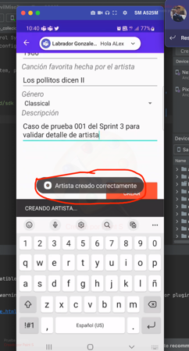
CP-002 | Consultar el registro creado en el caso CP-002 | Dar clic en el icono de la aplicación, dar clic en inicio de sesión, ingresar usuario y contraseña válidos, clic en botón ingresar, clic en icono de hamburguesa, clic en la opción de Artista. | Se debe poder visualizar el Artista creado con anterioridad, en la lista que se muestra en la pantalla.
CP-003 | Ver el detalle del Artista creado con anterioridad | Dar clic en el icono de la aplicación, dar clic en inicio de sesión, ingresar usuario y contraseña válidos, clic en botón ingresar, clic en icono de hamburguesa, clic en la opción de Artista, buscar el artista de mi interés, click en el registro seleccionado. | Se debe poder visualizar el nombre del artista creado, una imagen del mismo, fecha de nacimiento, genero al que pertenece y una descripción del mismo. |  | ID-116
CP-004 | Validar que la información presentada es la correcta | Dar clic en el icono de la aplicación, dar clic en inicio de sesión, ingresar usuario y contraseña válidos, clic en botón ingresar, clic en icono de hamburguesa, clic en la opción de Artista, buscar el artista de mi interés, click en el registro seleccionado. | El campo de nacimiento debe corresponder a una fecha. Se debe mostrar la misma información que se digitó al crear el Artista y se deben listar las principales canciones del artista. |  | ID-117
CP-005 | Creación de un Coleccionista | Dar clic en el icono de la aplicación, dar clic en inicio de sesión, ingresar usuario y contraseña válidos, clic en botón ingresar, clic en icono de hamburguesa, clic en la opción de Coleccionistas, clic en el más, ingresar datos válidos para cada uno de los campos y clic en botón crear. | Se debe presentar un mensaje que indique que la creación del Coleccionista se realizó de forma exitosa. | 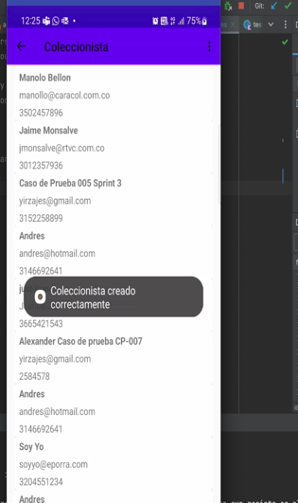 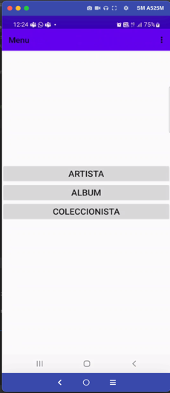
CP-006 | Consultar el registro creado en el caso CP-005 | Dar clic en el icono de la aplicación, dar clic en inicio de sesión, ingresar usuario y contraseña válidos, clic en botón ingresar, clic en icono de hamburguesa, clic en la opción de Coleccionista. | Se debe poder visualizar el Coleccionista creado con anterioridad, en la lista que se muestra en la pantalla.
CP-007 | Validar que la información presentada es la correcta | Dar clic en el icono de la aplicación, dar clic en inicio de sesión, ingresar usuario y contraseña válidos, clic en botón ingresar, clic en icono de hamburguesa, clic en la opción de Coleccionista, click en el registro que se creó con anterioridad. | Se debe poder visualizar el nombre del coleccionista creado, teléfono, correo y una lista de los álbumes que colecciona..
CP-008 | Validar que la información presentada es la correcta | Dar clic en el icono de la aplicación, dar clic en inicio de sesión, ingresar usuario y contraseña válidos, clic en botón ingresar, clic en icono de hamburguesa, clic en la opción de Coleccionista, buscar el Coleccionista de mi interés, clic en el registro seleccionado. | El campo de teléfono debe corresponder a un número. Se debe mostrar la misma información que se digitó al crear el coleccionista y se deben listar los álbumes del coleccionista.

